Пример Ассортимента
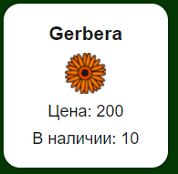
Для отображения ассортимента нужно взять слудеющие данные
Из таблицы fl_flowers_storage | Из таблицы fl_colors
Название растения
Цену растения
Кол. в наличии
 | Цвет растения

Поскольку данные берутся из 2х таблиц
будет удобно создать представление

